Лист1
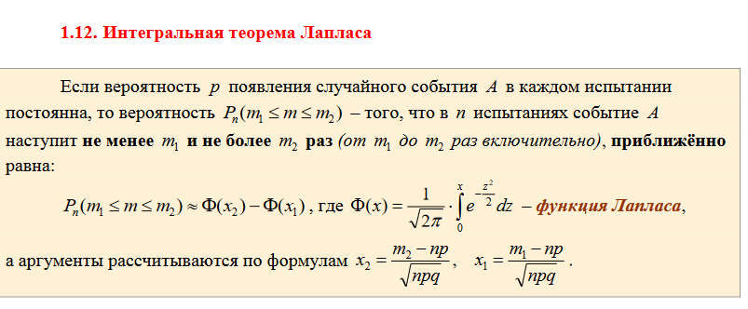
3. Расчёт вероятности по формуле Бернулли

Введите общее количество испытаний: |  |  |  |  | 6
Введите кол-во испытаний, в которых должно наступить искомое событие: |  |  |  |  |  |  |  |  | 4
Введите вероятность наступления данного события в каждом испытании: |  |  |  |  |  |  |  |  | 0.6

Считаем |  | 0.31104

4. Вычисление значения функции

 | 3.6 |  | 0.0006

Результат округлён до 4 знаков после запятой

5. Вычисление значения функции Лапласа

 | 1 |  | 0.3413

Результат округлён до 4 знаков после запятой

5*. Нахождение |  |  | по известному значению

 | 0.4951 |  | 2.58

Результат округлён до 2 знаков после запятой

6. Биномиальное распределение вероятностей

Введите общее количество испытаний: |  |  |  |  | 5
Введите вероятность наступления события в каждом испытании: |  |  |  |  |  |  |  | 0.5

Искомый закон распределения вероятностей:
0 |  | 1 |  | 2 |  | 3 |  | 4 |  | 5 |  | 6 | 7 | 8 | 9
0.03125 |  | 0.15625 |  | 0.3125 |  | 0.3125 |  | 0.15625 |  | 0.03125

Математическое ожидание |  |  |  |  | 2.5 | Дисперсия |  |  | 1.25

7. Распределение Пуассона

Введите общее количество испытаний: |  |  |  |  | 800
Введите вероятность наступления события в каждом испытании: |  |  |  |  |  |  |  | 0.001

Среднеожидаемое количество появлений данного события: |  |  |  |  |  |  |  | 0.8 | ! Если вам УЖЕ дано это значение, то сразу введите его в данную ячейку

Строим распределение для
0 | 1 | 2 | 3 | 4 | 5 | 6 | 7 | 8 | 9 | 10 | …
0.4493 | 0.3595 | 0.1438 | 0.0383 | 0.0077 | 0.0012 | 0.0002 | 0.0000 | 0.0000 | 0.0000 | 0.0000 | …

Результаты округлены до 4 знаков после запятой

8. Гипергеометрическое распределение вероятностей

Введите размер совокупности |  |  |  | 10
Введите количество «успехов» в совокупности: |  |  |  |  |  | 4
Введите размер выборки: |  |  |  | 3 | (максимум, 10)

Количество «успехов» в выборке и соответствующие вероятности:

0 | 1 | 2 | 3 | 4 | 5 | 6 | 7 | 8 | 9 | 10
0.16666666667 | 0.5 | 0.3 | 0.033333333333

Математическое ожидание |  |  |  |  | 1.2 | Дисперсия |  |  |  |  | 0.56

9. Вычисление значений плотности и интегральной функции нормального распределения

Введите |  | 1000 |  | 5 | и значение аргумента |  |  | 1005

Считаем: |  |  |  |  | 0.048394144904 |  |  |  |  | 0.84134474607

